Feuil1

Défi : 50 calculs en 3 minutes (série 714) |  |  |  | série 714
(CE1 et CE2)
 |  |  |  | Réponses
 |  |  |  | col 1 | col 2
1) | Le double de 2 : ____ | 26) | 2 unités et 3 dizaines : ____ | 4 | 32
2) | 20 + 60 = ____ | 27) | 20 - 10 = ____ | 80 | 10
3) | La moitié de 2 : ____ | 28) | 67 pour aller à 70 = ____ | 1 | 3
4) | 3 pour aller à 10 = ____ | 29) | 94 - 9 = ____ | 7 | 85
5) | 10 + 64 = ____ | 30) | Le double de 4 : ____ | 74 | 8
6) | 2 dizaines et 3 unités : ____ | 31) | 44 + 11 = ____ | 23 | 55
7) | 2 + 2 = ____ | 32) | 15 dizaines : ____ | 4 | 150
8) | 44 - 9 = ____ | 33) | La moitié de 32 : ____ | 35 | 16
9) | 45 + 11 = ____ | 34) | 140 - 10 = ____ | 56 | 130
10) | 7 unités et 4 dizaines : ____ | 35) | 10 + 93 = ____ | 47 | 103
11) | 6 pour aller à 10 = ____ | 36) | 54 + 42 = ____ | 4 | 96
12) | 40 + 80 = ____ | 37) | Le quart de 8 : ____ | 120 | 2
13) | La moitié de 6 : ____ | 38) | 12 dizaines et 1 unité : ____ | 3 | 121
14) | 27 + 9 = ____ | 39) | 178 + 9 = ____ | 36 | 187
15) | Le double de 6 : ____ | 40) | 12 + 12 = ____ | 12 | 24
16) | 30 - 10 = ____ | 41) | 2 centaines et 3 unités : ____ | 20 | 203
17) | 8 dizaines : ____ | 42) | 14 pour aller à 30 = ____ | 80 | 16
18) | 22 + 11 = ____ | 43) | Le quart de 20 : ____ | 33 | 5
19) | 5 + 5 = ____ | 44) | La moitié de 26 : ____ | 10 | 13
20) | 24 + 23 = ____ | 45) | 12 dizaines : ____ | 47 | 120
21) | 20 + 42 = ____ | 46) | 10 + 97 = ____ | 62 | 107
22) | 49 unités : ____ | 47) | 190 - 20 = ____ | 49 | 170
23) | La moitié de 16 : ____ | 48) | Le triple de 6 : ____ | 8 | 18
24) | 23 pour aller à 30 = ____ | 49) | 3 dizaines et 2 centaines : ____ | 7 | 230
25) | 60 + 40 = ____ | 50) | 176 - 9 = ____ | 100 | 167

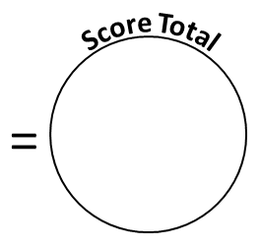
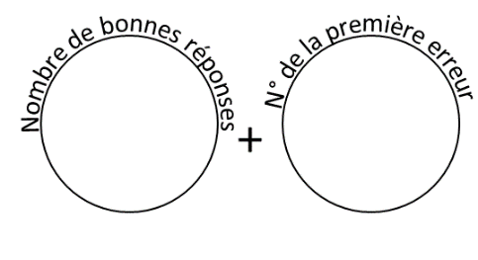
Reporte ton score sur ton graphique !

